幸运轮盘背景图模版设计--万圣主题
幸运轮盘背景图模版设计--万圣主题 |  |  |  |  | 测试总数量 | 2
测试平台 | 服务端 coccos10/12/13/15 web1/2/5 |  | 测试日期 |  | Pass | 2
系统&版本 |  |  | 最后更新 |  | Fail | 0
文档编写人 |  |  | 文档测试人 |  | N/A | 0
策划负责人 |  |  | 审阅人员
参考档

ID | 用例名称 | 所属模块 | 前置条件 | 步骤描述 | 预期结果 | 执行结果 | 图片 | 备注
1 | 新增万圣主题模板验证 | 运营管理/运营活动/幸运转盘 |  | 进入幸运转盘-样式配置-主题模板配置，查看 | 新增万圣主题配置 | Pass | 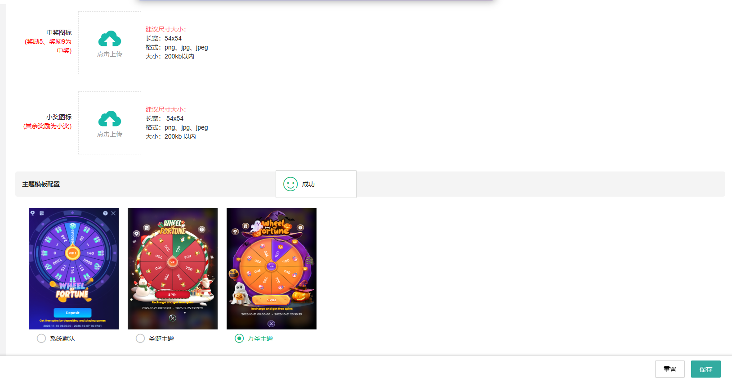
 |  |  |  | 主题模板配置选择万圣主题，保存 | 保存成功
2 | 客户端幸运转盘样式验证 | 客户端/幸运转盘 |  | 1、后台 主题模板配置为万圣主题，奖励图标配置未配置 2、点击幸运转盘，查看 | 大奖励图标、中奖图标、小奖励图标、背景、转盘、中奖弹窗均为账服下发的万圣主题配置 | Pass
 |  |  |  | 1、后台 主题模板配置为万圣主题，奖励图标配置已配置 2、点击幸运转盘，查看 | 1、大奖励图标、中奖图标、小奖励图标均为自己配置的图标 2、背景、转盘、中奖弹窗均为账服下发的万圣主题配置

